Caratula
 | Programa de Excelencia Operacional PERIODO 2024 |  |  | PGSN07-F2 Rev.02 Jul-25
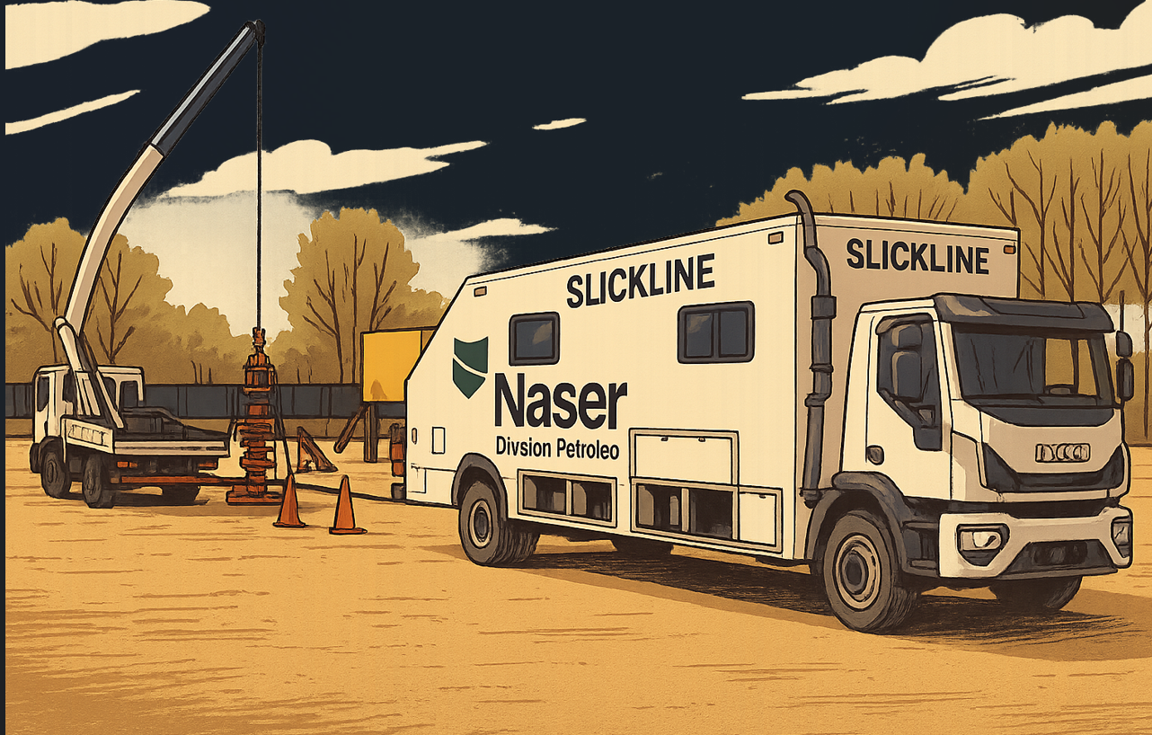
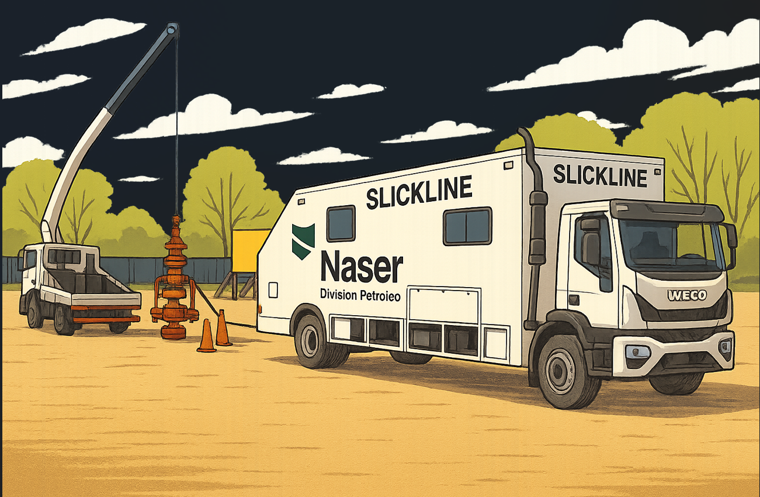

Servicio:

Elabora: |  | Revisa: | Aprueba:

Fecha

CONTENIDO 1) CRONOGRAMA DE EXAMENES MEDICOS PERIODICOS - CONTROL DE ALCOHOL Y DROGAS. 2) PROGRAMA DE HIGIENE Y SEGURIDAD EN EL TRABAJO. 3) PROGRAMA DE SIMULACROS. 4) PROGRAMA DE MANTENIMIENTO DE SGC. 5) PROGRAMA DE CAPACITACIONES DE SGC. 6) PROGRAMA DE CAPACITACIONES DE HSEQ. 7) PROGRAMA ANUAL DE AUDITORIAS DE SGI. 8) PROGRAMA DE MANTENIMIENTO DE EQUIPOS. 9) SEGUIMIENTO DE OBSERVACIONES PREVENTIVAS 10) SEGUIMIENTO DE CONDUCTA DE MANEJO

